7-10 лет осень-зима
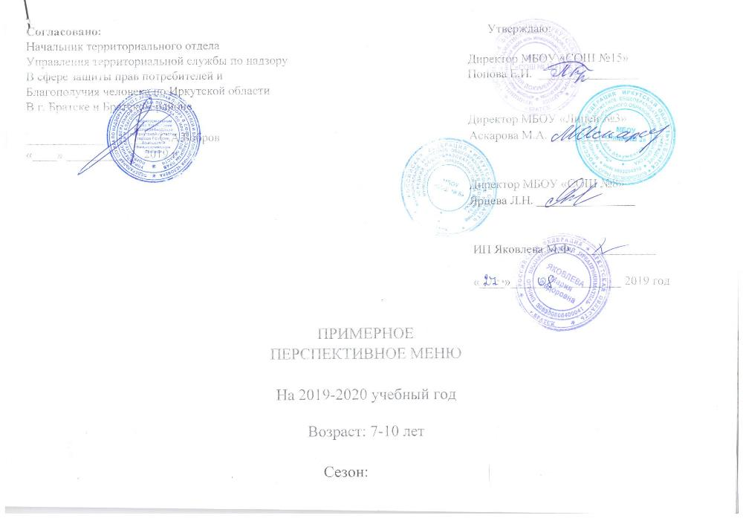

ИП Яковлева М.Ф. |  |  |  |  |  |  |  |  |  | Приложение 2 к СанПиН 2.4.5.2409-08
Примерное меню и пищевая ценность приготовляемых блюд
Рацион: 7-10 лет |  |  | День: | понедельник |  |  |  |  | Сезон: |  | осень-зима
 |  | Неделя: |  | 1 |  | Возрастная категория: |  |  |  |  | 7-10 лет
№ рец. | Прием пищи, наименование блюда | Масса порции | Пищевые вещества (г) |  |  | Энерге- тическая ценность (ккал) | Витамины (мг) |  |  |  |  | Минеральные вещества (мг)
 |  |  | Б | Ж | У |  | B1 | B2 | C | A | E | Ca | P | Mg | Fe
1 | 2 | 3 | 4 | 5 | 6 | 7 | 8 | 9 | 9 | 10 | 11 | 12 | 13 | 14 | 15
завтрак
968 | Сыр порциями | 20 | 5.4 | 5.5 |  | 72.2 |  |  | 0.6 | 0.1 |  | 208 | 108.8
70.07 | Сосиски отварные | 80 | 9.6 | 15.3 | 1 | 160 | 0.1 | 0.1 |  |  |  | 5.6 | 120 | 13.6 | 1.4
252 | Сложный гарнир (картофельное пюре+капуста туш.) | 150 | 3.2 | 4.4 | 24.7 | 140.8 | 0.2 |  | 5.2 |  |  | 45 | 83.2 | 31.6 | 1
342 | Кофейный напиток | 200 | 2 | 1.5 | 19.1 | 133.8 |  |  | 0.2 |  |  | 63.5 | 67.4 | 8.3 | 0.3
583.01 | Хлеб пшеничный | 30 | 2.3 | 0.4 | 10.3 | 54.3 | 0.1 |  |  |  |  | 10.5 | 36 | 14.1 | 0.7
583.02 | Хлеб ржаной | 30 | 2 | 0.4 | 10.3 | 54.3 | 0.1 |  |  |  |  | 10.5 | 36 | 14.1 | 0.7
Итого за завтрак |  |  | 26.6 | 27.2 | 80.8 | 669.71 | 0.4 |  | 0.8 | 0.1 |  | 307 | 392.5 | 58 | 3.6
обед
463.01 | Закуска из свежих огурцов | 60 | 0.4 | 7 | 0.9 | 88.1 |  |  | 2.6 |  |  | 15.8 | 21.7 | 8.7 | 0.4
193 | Яйцо отварное | 40 | 5.1 | 4.6 | 0.3 | 62.8 |  |  |  | 0.1 |  | 22 | 74 | 21.6 | 1
515 | Свекольник с яйцом | 225 | 3.7 | 3.8 | 16.5 | 126.1 | 0.1 |  | 3.5 | 0.6 |  | 23.9 | 56.8 | 26.2 | 1
127.03 | Котлета пожарская | 80 | 10.1 | 6 | 12.6 | 143.7 | 0.5 |  |  |  |  | 15.3 | 32.6 | 43.2 | 1.1
268.01 | Макаронные изделия отварные с зеленью, (рожки) | 150 | 5.3 | 4.2 | 36.5 | 181.6 | 0.1 |  |  |  |  | 11.6 | 35.4 | 11.5 | 0.7
382 | Компот из вишни | 200 | 1 |  | 23.4 | 110 |  |  | 4 |  |  | 16 | 18 | 10 | 0.4
583.01 | Хлеб пшеничный | 30 | 2.3 | 0.4 | 10.3 | 54.3 | 0.1 |  |  |  |  | 10.5 | 36 | 14.1 | 0.7
583.02 | Хлеб ржаной | 30 | 2 | 0.4 | 10.3 | 54.3 | 0.1 |  |  |  |  | 10.5 | 36 | 14.1 | 0.7
Итого за обед |  |  | 27.7 | 26.3 | 99.4 | 774.2 | 0.9 | 1 | 26.8 | 0.9 |  | 183.1 | 333.7 | 166.5 | 6.5
полдник
565.01 | Яблоки свежие | 100 | 0.4 |  | 11.3 | 45 |  |  | 13 |  |  | 16 | 11 | 9 | 2.2
177 | Сырники творожные со сгущ.молоком | 110 | 1.9 | 3.8 | 22.7 | 122.3 |  |  |  |  |  | 4.5 | 17.9 | 3.9 | 0.3
350 | Чай с сахаром | 215 | 0.2 |  | 15 | 57.2 |  |  | 0.1 |  |  | 5.3 | 8.2 | 4.4 | 0.9
Итого за полдник |  |  | 2.5 | 3.8 | 49 | 224.5 |  |  | 13.1 |  |  | 25.8 | 37.1 | 17.3 | 3.4
Итого за день |  |  | 56.8 | 57.3 | 229.2 | 1668.4 | 1.3 | 1 | 40.7 | 1 |  | 515.9 | 763.3 | 241.8 | 13.5
ИП Яковлева М.Ф. |  |  |  |  |  |  |  |  |  | Приложение 2 к СанПиН 2.4.5.2409-08
Примерное меню и пищевая ценность приготовляемых блюд (лист 2)
Рацион: 7-10 лет |  |  | День: | вторник |  |  |  |  | Сезон: |  | осень-зима
 |  | Неделя: |  | 1 |  | Возрастная категория: |  |  |  |  | 7-10 лет
№ рец. | Прием пищи, наименование блюда | Масса порции | Пищевые вещества (г) |  |  | Энерге- тическая ценность (ккал) | Витамины (мг) |  |  |  |  | Минеральные вещества (мг)
 |  |  | Б | Ж | У |  | B1 | B2 | C | A | E | Ca | P | Mg | Fe
1 | 2 | 3 | 4 | 5 | 6 | 7 | 8 | 9 | 10 | 11 | 12 | 13 | 14 | 15 | 16
завтрак
785 | Куриные шарики с сыром с соусом сметанным с томатом | 80\50 | 16 | 21.5 | 7.9 | 279.4 | 0.1 |  | 1.6 | 0.2 |  | 214.2 | 216 | 18.1 | 1.6
187 | Гарнир сложный (картофель+зеленый горошек) | 150 | 3.5 | 3.6 | 22.4 | 124.6 | 0.1 |  | 7.1 | 0.1 |  | 44.4 | 82.5 | 32.9 | 2.3
349.01 | Чай с сахаром, молоком | 215 | 2.2 | 0.1 | 18.3 | 78.5 |  |  | 0.5 |  |  | 89.9 | 75.4 | 13.4 | 0.9
583.01 | Хлеб пшеничный | 30 | 2.3 | 0.4 | 10.3 | 54.3 | 0.1 |  |  |  |  | 10.5 | 36 | 14.1 | 0.7
583.02 | Хлеб ржаной | 30 | 2 | 0.4 | 10.3 | 54.3 | 0.1 |  |  |  |  | 10.5 | 36 | 14.1 | 0.7
Итого за завтрак |  |  | 26 | 26 | 73.8 | 604.6 | 0.4 | 1 | 9.2 | 0.3 |  | 366.8 | 434.8 | 89 | 6
обед
463.02 | Закуска из свеклы "Ночка" | 60 | 1 | 6.1 | 10.3 | 99.8 |  |  | 3.8 |  |  | 23.6 | 26 | 27.9 | 0.9
528.05 | Суп овощной с туш. мясом | 200 | 2.8 | 4.6 | 9.1 | 88.7 | 0.1 |  | 9.8 | 0.6 |  | 25.8 | 38.6 | 19.2 | 0.8
775.02 | Шницель из говядины | 80 | 17.3 | 8.4 | 8.6 | 190.2 | 0.1 |  | 0 |  |  | 24.3 | 196.5 | 33.4 | 3
413 | Пюре гороховое | 150 | 2.8 | 10.1 | 16.8 | 169.3 | 0.1 |  | 38.8 | 2.5 |  | 59.9 | 69.3 | 35.5 | 1.5
382 | Сок фруктовый | 200 | 1 |  | 23.4 | 110 |  |  | 4 |  |  | 16 | 18 | 10 | 0.4
583.01 | Хлеб пшеничный | 30 | 2.3 | 0.4 | 10.3 | 54.3 | 0.1 |  |  |  |  | 10.5 | 36 | 14.1 | 0.7
583.02 | Хлеб ржаной | 30 | 2 | 0.4 | 10.3 | 54.3 | 0.1 |  |  |  |  | 10.5 | 36 | 14.1 | 0.7
Итого за обед |  |  | 29.2 | 29.9 | 93.4 | 780.1 | 0.4 | 1 | 56.4 | 3.1 |  | 167.9 | 409.3 | 150.6 | 7.8
полдник
558.01 | Апельсин свежий | 100 | 1.4 |  | 8.1 | 40 |  |  | 60 |  |  | 34 | 23 | 13 | 0.3
211.03 | Булочка дорожная | 75 | 6.8 | 11.1 | 47.5 | 289.3 | 0.1 |  |  | 0.1 |  | 15.7 | 49.3 | 10.2 | 0.7
363 | Компот из свежих фруктов | 200 | 0.3 |  | 28 | 146 |  |  | 14.6 |  |  | 10.5 | 6.8 | 4.4 | 0.6
318.01 | Мармелад | 26 |  |  | 20 | 76.2 |  |  |  |  |  |  | 3
Итого за полдник |  |  | 8.5 | 11.1 | 103.3 | 551.5 | 0.1 |  | 74.6 | 0.2 |  | 60.2 | 79.1 | 27.6 | 1.6
Итого за день |  |  | 63.7 | 66.9 | 270.5 | 1936.2 | 0.9 | 1 | 140.2 | 3.6 |  | 594.9 | 923.2 | 267.2 | 15.4
ИП Яковлева М.Ф. |  |  |  |  |  |  |  |  |  | Приложение 2 к СанПиН 2.4.5.2409-08
Примерное меню и пищевая ценность приготовляемых блюд (лист 3)
Рацион: 7-10 лет |  |  | День: | среда |  |  |  |  | Сезон: |  | осень-зима
 |  | Неделя: |  | 1 |  | Возрастная категория: |  |  |  |  | 7-10 лет
№ рец. | Прием пищи, наименование блюда | Масса порции | Пищевые вещества (г) |  |  | Энерге- тическая ценность (ккал) | Витамины (мг) |  |  |  |  | Минеральные вещества (мг)
 |  |  | Б | Ж | У |  | B1 | B2 | C | A | E | Ca | P | Mg | Fe
1 | 2 | 3 | 4 | 5 | 6 | 7 | 8 | 9 | 10 | 11 | 12 | 13 | 14 | 15 | 16
завтрак
428 | Огурцы свежие | 30 | 0.2 |  | 0.5 | 4.2 |  |  | 3 |  |  | 6.9 | 12.6 | 4.2 | 0.2
91 | Котлета "Летняя" | 80 | 18 | 7.9 | 5.7 | 137.4 | 0.1 |  | 1.3 | 0.1 |  | 25.7 | 184.9 | 27.1 | 2.9 | 29.6 | 204 | 0.2 | 30 | 35.9 | 88.1 | 42 | 1.6
136.01 | Картофель отварной с маслом | 150 | 3.1 | 4 | 29.6 | 204 | 0.2 |  | 30 |  |  | 35.9 | 88.1 | 42 | 1.6
358 | Кисель фруктовый из концентр | 200 | 0.1 |  | 24.3 | 115 |  |  |  |  |  | 0.5 |  |  | 0.1
583.01 | Хлеб пшеничный | 30 | 2.3 | 0.4 | 10.3 | 54.3 | 0.1 |  |  |  |  | 10.5 | 36 | 14.1 | 0.7
583.02 | Хлеб ржаной | 30 | 2 | 0.4 | 10.3 | 54.3 | 0.1 |  |  |  |  | 10.5 | 36 | 14.1 | 0.7
Итого за завтрак |  |  | 26.1 | 13.3 | 80 | 531.9 | 0.4 |  | 4.3 | 0.1 |  | 87.3 | 365.7 | 94.6 | 7
обед
456.03 | Салат из свежей капусты | 100 | 1.6 | 5 | 10 | 88.4 | 0.1 |  | 28.2 | 0.9 |  | 53 | 30 | 20.1 | 1
545 | Солянка "Домашняя" | 250 | 5.3 | 13 | 10 | 168.7 | 0.1 |  | 2.9 | 0.1 |  | 38.9 | 95 | 24.9 | 1.4
784.01 | Гуляш мясной | 80\50 | 13.1 | 16 | 13.1 | 238 | 0.1 |  |  |  |  | 32.3 | 173.5 | 33.5 | 2.6
241 | Каша гречневая рассыпчатая | 150 | 3.5 | 4.7 | 24.3 | 153.2 | 0.1 |  |  |  |  | 35.9 | 107.3 | 38.7 | 2.6
382 | Напиток лимонный | 200 | 1 |  | 23 | 110 |  |  | 4 |  |  | 16 | 18 | 10 | 0.4
583.01 | Хлеб пшеничный | 30 | 2.3 | 0.4 | 10.3 | 54.3 | 0.1 |  |  |  |  | 10.5 | 36 | 14.1 | 0.7
583.02 | Хлеб ржаной | 30 | 2 | 0.4 | 10.3 | 54.3 | 0.1 |  |  |  |  | 10.5 | 36 | 14.1 | 0.7
Итого за обед |  |  | 28.4 | 38.7 | 111.3 | 931.2 | 0.6 |  | 65.1 | 1 |  | 194.4 | 465.5 | 155.1 | 8.2
полдник
563 | Мандарины свежие | 80 | 0.6 |  | 6.9 | 30.4 | 0.1 |  | 30.4 | 0.1 |  | 28 | 13.6 | 8.8 | 0.1
171 | Суфле "Воздушное" творожное со сгущ. молоком | 105 | 2.6 | 3.7 | 14.8 | 95.4 |  |  | 0.1 |  |  | 26.9 | 32.6 | 6.4 | 0.3
371.06 | Напиток из сухофруктов | 200 | 0.8 |  | 30 | 125.4 |  |  | 240 | 1.3 |  | 13.6 | 4 | 4 | 5.7
Итого за полдник |  |  | 4 | 3.7 | 51.7 | 251.2 | 0.1 |  | 270.5 | 1.4 |  | 68.5 | 50.2 | 19.2 | 6.1
Итого за день |  |  | 58.5 | 55.7 | 243 | 1714.3 | 1.1 | 1 | 339.9 | 2.5 |  | 350.2 | 881.4 | 268.9 | 21.3
ИП Яковлева М.Ф. |  |  |  |  |  |  |  |  |  | Приложение 2 к СанПиН 2.4.5.2409-08
Примерное меню и пищевая ценность приготовляемых блюд (лист 4)
Рацион: 7-10 лет |  |  | День: | четверг |  |  |  |  | Сезон: |  | осень-зима
 |  | Неделя: |  | 1 |  | Возрастная категория: |  |  |  |  | 7-10 лет
№ рец. | Прием пищи, наименование блюда | Масса порции | Пищевые вещества (г) |  |  | Энерге- тическая ценность (ккал) | Витамины (мг) |  |  |  |  | Минеральные вещества (мг)
 |  |  | Б | Ж | У |  | B1 | B2 | C | A | E | Ca | P | Mg | Fe
1 | 2 | 3 | 4 | 5 | 6 | 7 | 8 | 9 | 10 | 11 | 12 | 13 | 14 | 15 | 16
завтрак
954.01 | Поджарка из рыбы (горбуша) | 80 | 19.5 | 14.9 | 0.8 | 238.2 |  |  |  | 0.1 |  | 18.5 | 0.2 | 25.2 | 2.9
15 | Пюре картофельно-морковное | 150 | 3.8 | 4.1 | 40.6 | 204.3 |  |  |  |  |  | 28.6 | 52 | 16.7 | 1.1
376 | Какао с молоком | 200 | 0.8 |  | 30 | 125.4 |  |  | 240 | 1.3 |  | 13.6 | 4 | 4 | 5.7
583.01 | Хлеб пшеничный | 30 | 2.3 | 0.4 | 10.3 | 54.3 | 0.1 |  |  |  |  | 10.5 | 36 | 14.1 | 0.7
583.02 | Хлеб ржаной | 30 | 2 | 0.4 | 10.3 | 54.3 | 0.1 |  |  |  |  | 10.5 | 36 | 14.1 | 0.7
Итого за завтрак |  |  | 28.4 | 19.7 | 96.6 | 690 | 0.2 |  | 240 | 1.4 |  | 79 | 117.1 | 70.5 | 10.9
обед
463.03 | Закуска из свежих помидор | 80 | 0.4 | 12 | 2.6 | 123.7 |  |  | 12.4 | 0.3 |  | 10.7 | 24.1 | 2 | 0.4
193 | Яйцо отварное | 20 | 2.5 | 2.3 | 0.1 | 31.4 |  |  |  | 0.1 |  | 11 | 37 | 10.8 | 0.5
549.03 | Суп картофельный с фрикадельками | 200 | 2.7 | 4.6 | 6.6 | 79 |  |  | 8.6 | 0.6 |  | 35 | 34.2 | 18.3 | 0.8
122.03 | Куриная голень отварная | 80 | 15.8 | 11.5 | 6.4 | 190.4 | 0.1 |  | 1.3 |  |  | 62.6 | 23.4 | 40.6 | 2.6
252 | Рис цветной | 150 | 3.3 | 4.5 | 25.4 | 140.8 | 0.1 |  | 5.2 | 0.1 |  | 45.1 | 83.3 | 31.7 | 1.1
382 | Компот фруктово-ягодный | 200 | 1 |  | 23 | 110 |  |  | 4 |  |  | 16 | 18 | 10 | 0.4
583.01 | Хлеб пшеничный | 30 | 2.3 | 0.4 | 10.3 | 54.3 | 0.1 |  |  |  |  | 10.5 | 36 | 14.1 | 0.7
583.02 | Хлеб ржаной | 30 | 2 | 0.4 | 10.3 | 54.3 | 0.1 |  |  |  |  | 10.5 | 36 | 14.1 | 0.7
Итого за обед |  |  | 30 | 35.6 | 89.7 | 797.4 | 0.4 | 1 | 31.5 | 1.1 |  | 198.7 | 280.9 | 138 | 7
полдник
352 | Кефир | 215 | 6 | 5 | 22.6 | 156.1 | 0.1 |  | 1.4 |  |  | 252.3 | 190 | 30 | 0.3
177 | Сырники творожные с повидлом | 110 | 1.8 | 4.4 | 20.7 | 111.2 |  |  |  |  |  | 4.1 | 16.3 | 3.6 | 0.3
565.01 | Яблоки свежие | 100 | 0.4 |  | 11.3 | 45 |  |  | 13 |  |  | 16 | 11 | 9 | 2.2
Итого за полдник |  |  | 8.1 | 8.4 | 54.6 | 312.3 | 0.1 |  | 14.4 |  |  | 272.4 | 217.3 | 42.6 | 2.8
Итого за день |  |  | 66.5 | 63.7 | 240.9 | 1799.7 | 0.7 | 2 | 285.9 | 2.5 |  | 550.1 | 615.3 | 251.1 | 20.7
ИП Яковлева М.Ф. |  |  |  |  |  |  |  |  |  | Приложение 2 к СанПиН 2.4.5.2409-08
Примерное меню и пищевая ценность приготовляемых блюд (лист 5)
Рацион: 7-10 лет |  |  | День: | пятница |  |  |  |  | Сезон: |  | осень-зима
...

